Menu









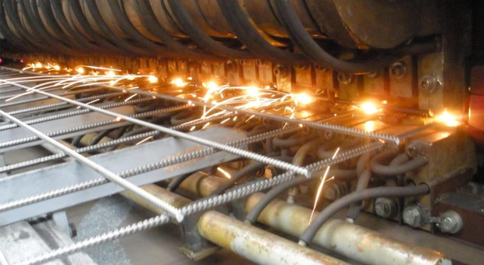
Acceuil

KPI PARC AUTO
Tableau de Bord Maintenance
PARC AUTO

Cette forme représente un segment. Les segments peuvent être utilisés au moins dans Excel 2010.Si la forme a été modifiée dans une version antérieure d’Excel, ou si le classeur a été enregistré dans Excel 2003 ou une version antérieure, le segment ne peut pas être utilisé.

Engins Roulants

MTBF Engins Roulants
MTTR Engins Roulants
Disponibilité des Engins Roulants

Camions SOLO

MTBF Camions
MTTR Camions
Disponibilité des Camions

Semi Remorques

Disponibilité des Semi Remorques

 |  | Engins roulants
CODE Véhicule | Marque | ∑ temps d'arrêts | Nb d'arrêt | MTBF | MTTR | Disponibilité | Objectif
434 | Linde H30D | 0 | 0 | 14,040.00 | 0.00 | 100.00 | 90.00
431 | Manitou M26-2 | 0 | 0 | 14,040.00 | 0.00 | 100.00 | 90.00
413 | Caterpillar | 0 | 0 | 14,040.00 | 0.00 | 100.00 | 90.00
429 | Fenwick HD30 | 0 | 0 | 14,040.00 | 0.00 | 100.00 | 90.00
421 | Linde H30 | 0 | 0 | 14,040.00 | 0.00 | 0.00 | 90.00
422 | Fenwick LINDE 25 | 0 | 0 | 14,040.00 | 0.00 | 100.00 | 90.00
426 | Manitou MC 30 | 0 | 0 | 14,040.00 | 0.00 | 100.00 | 90.00
427 | Linde H30 | 0 | 0 | 14,040.00 | 0.00 | 100.00 | 90.00
428 | Linde H30 | 0 | 0 | 14,040.00 | 0.00 | 100.00 | 90.00
430 | Fenwick H40 | 0 | 0 | 14,040.00 | 0.00 | 100.00 | 90.00
472 | Linde H25d | 0 | 0 | 14,040.00 | 0.00 | 100.00 | 90.00
477 | Linde H30D | 0 | 0 | 14,040.00 | 0.00 | 100.00 | 90.00
420 | linde h 45 | 0 | 0 | 14,040.00 | 0.00 | 100.00 | 90.00

 |  | Camions
CODE Véhicule | Marque | Matricule | ∑ temps d'arrêts | Nb d'arrêt | MTBF | MTTR | Disponibilité | Objectif
411 | Renault | 25636-A-13 | 0 | 0 | 14,040.00 | 0.00 | 100.00 | 90
436 | Mitsubishi | 11470-A-73 | 0 | 0 | 14,040.00 | 0.00 | 100.00 | 90
401 | ISUZU | 26128-A-8 | 0 | 0 | 14,040.00 | 0.00 | 100.00 | 90
435 | Mitsubishi | 11469-A-73 | 0 | 0 | 14,040.00 | 0.00 | 100.00 | 90
480 | VOLVO | 22299-A-73 | 0 | 0 | 14,040.00 | 0.00 | 100.00 | 90
403 | MAN | 4790-B-8 | 0 | 0 | 14,040.00 | 0.00 | 100.00 | 90
405 | ISUZU | 22128-W-6 | 0 | 0 | 14,040.00 | 0.00 | 100.00 | 90
408 | Mitsubishi | 4703-A-73 | 0 | 0 | 14,040.00 | 0.00 | 100.00 | 90
409 | Mitsubishi | 4969-A-73 | 0 | 0 | 14,040.00 | 0.00 | 100.00 | 90
481 | VOLVO | 22300-A-73 | 0 | 0 | 14,040.00 | 0.00 | 100.00 | 90

 |  | Semi Remorque
CODE Véhicule | Marque | Matricule | ∑ temps d'arrêts | Nb d'arrêt | MTBF | MTTR | Disponibilité | Objectif
404 | VOLVO | 68125-A-6 | 0 | 0 | 14040 | 0 | 100 | 90
406 | VOLVO | 70352-A-6 | 0 | 0 | 14040 | 0 | 100 | 90
407 | MAN | 706-A-73 | 0 | 0 | 14040 | 0 | 100 | 90
410 | MAN | 28659-D-1 | 0 | 0 | 14040 | 0 | 100 | 90
438 | VOLVO | 17885-A-73 | 0 | 0 | 14040 | 0 | 100 | 90
439 | VOLVO | 17886-A-73 | 0 | 0 | 14040 | 0 | 100 | 90

Suivi des pneus
 |  |  | Formulaire |  |  |  |  |  |  |  | Code: INS-FL-MAT-05
 |  |  |  |  |  |  |  |  |  |  | Version : 00
 |  |  | Suivi Pneumatiques |  |  |  |  |  |  |  | Date : 20/06/2022
 |  |  |  |  |  |  |  |  |  |  | Page: 1/1
Code | 411
 |  |  |  |  |  |  | Pneus coté droit
Type véhicule | Camion |  |  | Référence | 11R22,5 |  |  | Référence | 0 |  |  | Référence | 0
Marque | Renault |  |  | Numéro de série | E2S870227 |  |  | Numéro de série | 0 |  |  | Numéro de série | 0
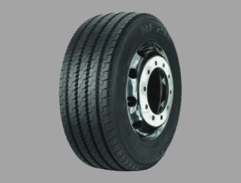
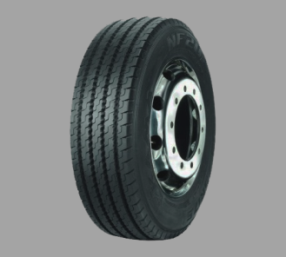
Martricule | 25636-A-13 |  |  |  |  | 42400 |  |  |  | -849200 |  |  |  | -849200
Chauffeur |  |  |  |  |  | 42400 |  |  |  | -849200 |  |  |  | -849200
 |  |  |  |  |  | 42400 |  |  |  | -849200 |  |  |  | -849200
 |  |  |  |  |  | 42400 |  |  |  | -849200 |  |  |  | -849200
3
7
11
 |  |  |  |  |  | 42400 |  |  |  | -849200 |  |  |  | -849200
Référence | 11R22,5 |  |  |  |  | 42400 |  |  |  | -849200 |  |  |  | -849200
Numéro de série | HUN24455 |  |  | Date montage | 2023-06-21 |  |  | Date montage | 0 |  |  | Date montage | 0
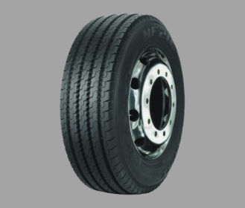
 |  | 47800 |  | KM Restants | 42400 |  |  | KM Restants | -849200 |  |  | KM Restants | -849200
 |  | 47800
 |  | 47800
 |  | 47800 |  | Référence | 11R22,5 |  |  | Référence | 0 |  |  | Référence | 0
1
 |  | 47800 |  | Numéro de série | E2S870227 |  |  | Numéro de série | 0 |  |  | Numéro de série | 0
 |  | 47800 |  |  |  | 42400 |  |  |  | -849200 |  |  |  | -849200
Date montage | 2023-07-02 |  |  |  |  | 42400 |  |  |  | -849200 |  |  |  | -849200
KM Restants | 47800 |  |  |  |  | 42400 |  |  |  | -849200 |  |  |  | -849200
 |  |  |  |  |  | 42400 |  |  |  | -849200 |  |  |  | -849200
4
8
12
 |  |  |  |  |  | 42400 |  |  |  | -849200 |  |  |  | -849200
 |  |  |  |  |  | 42400 |  |  |  | -849200 |  |  |  | -849200
 |  |  |  | Date montage | 2023-06-21 |  |  | Date montage | 0 |  |  | Date montage | 0
 |  |  |  | KM Restants | 42400 |  |  | KM Restants | -849200 |  |  | KM Restants | -849200

 |  |  |  |  |  |  | Pneus coté gauche
 |  |  |  | Référence | 11R22,5 |  |  | Référence | 0 |  |  | Référence | 0
 |  |  |  | Numéro de série | LKK54555 |  |  | Numéro de série | 0 |  |  | Numéro de série | 0
 |  |  |  |  |  | 42400 |  |  |  | -849200 |  |  |  | -849200
 |  |  |  |  |  | 42400 |  |  |  | -849200 |  |  |  | -849200
 |  |  |  |  |  | 42400 |  |  |  | -849200 |  |  |  | -849200
Référence | 11R22,5 |  |  |  |  | 42400 |  |  |  | -849200 |  |  |  | -849200
5
9
13
Numéro de série | E2S870227 |  |  |  |  | 42400 |  |  |  | -849200 |  |  |  | -849200

 |  | 47800 |  |  |  | 42400 |  |  |  | -849200 |  |  |  | -849200
 |  | 47800 |  | Date montage | 2023-06-21 |  |  | Date montage | 0 |  |  | Date montage | 0
 |  | 47800 |  | KM Restants | 42400 |  |  | KM Restants | -849200 |  |  | KM Restants | -849200
 |  | 47800
2
 |  | 47800
 |  | 47800 |  | Référence | 11R22,5 |  |  | Référence | 0 |  |  | Référence | 0
Date montage | 2023-07-02 |  |  | Numéro de série | LKK54255 |  |  | Numéro de série | 0 |  |  | Numéro de série | 0
KM Restants | 47800 |  |  |  |  | 42400 |  |  |  | -849200 |  |  |  | -849200
 |  |  |  |  |  | 42400 |  |  |  | -849200 |  |  |  | -849200
 |  |  |  |  |  | 42400 |  |  |  | -849200 |  |  |  | -849200
 |  |  |  |  |  | 42400 |  |  |  | -849200 |  |  |  | -849200
6
10
14
 |  |  |  |  |  | 42400 |  |  |  | -849200 |  |  |  | -849200
 |  |  |  |  |  | 42400 |  |  |  | -849200 |  |  |  | -849200
 |  |  |  | Date montage | 2023-06-21 |  |  | Date montage | 0 |  |  | Date montage | 0
 |  |  |  | KM Restants | 42400 |  |  | KM Restants | -849200 |  |  | KM Restants | -849200

 |  |  |  |  |  |  | Pneus de secours

 |  |  |  | Référence | 11R22,5 |  |  | Référence | 11R22,5
 |  |  |  | Numéro de série | LKK54255 |  |  | Numéro de série | LKK54255
 |  |  |  |  |  | 42400 |  |  |  | 42400
 |  |  |  |  |  | 42400 |  |  |  | 42400
 |  |  |  |  |  | 42400 |  |  |  | 42400
 |  |  |  |  |  | 42400 |  |  |  | 42400
S1
S2
 |  |  |  |  |  | 42400 |  |  |  | 42400
 |  |  |  |  |  | 42400 |  |  |  | 42400
 |  |  |  | Date montage | 2023-06-21 |  |  | Date montage | 2023-06-21
 |  |  |  | KM Restants | 42400 |  |  | KM Restants | 42400

